Gráfico Dispersão Anos Função x
Anos trabalhados na função atual versus Total de anos trabalhados na empresa
Total de anos trabalhados na empresa | Anos trabalhados na função atual
6 | 4
0 | 0
4 | 2
5 | 3
4 | 2
10 | 2
1 | 0
2 | 0
3 | 2
1 | 0
22 | 15
1 | 0
2 | 2
1 | 0
9 | 8
3 | 2
1 | 0
6 | 4
9 | 7 | Podemos análisar que a maior parte das funcionários que pediram demissão, ficão na empresa até 10 anos, e permaneceram na mesma função
5 | 4
7 | 7
40 | 10
0 | 0
2 | 2
4 | 2
5 | 4
0 | 0
1 | 0
4 | 3
1 | 0
1 | 0
10 | 4
14 | 8
5 | 2
6 | 3
6 | 2
4 | 3
5 | 4
9 | 7
3 | 2
1 | 0
5 | 4
0 | 0
10 | 7
1 | 0
3 | 2
8 | 7
0 | 0
8 | 2
3 | 2
1 | 0
7 | 7
3 | 2
1 | 0
8 | 7
6 | 4
1 | 0
5 | 2
6 | 4
1 | 0
2 | 2
5 | 3
2 | 2
2 | 2
1 | 0
7 | 6
4 | 3
1 | 0
3 | 2
2 | 2
7 | 7
0 | 0
1 | 0
4 | 2
6 | 3
1 | 0
3 | 1
4 | 3
1 | 1
1 | 0
10 | 8
2 | 2
4 | 3
7 | 7
2 | 2
10 | 9
5 | 4
5 | 2
4 | 3
0 | 0
1 | 0
3 | 2
31 | 15
2 | 2
9 | 8
9 | 7
8 | 7
10 | 2
3 | 2
1 | 0
1 | 0
2 | 2
1 | 0
3 | 2
7 | 7
2 | 2
1 | 0
1 | 0
1 | 0
16 | 7
14 | 1
1 | 0
1 | 0
3 | 2
0 | 0
5 | 2
4 | 2
1 | 0
3 | 2
1 | 0
2 | 2
32 | 14
17 | 13
1 | 0
3 | 2
2 | 2
1 | 0
10 | 0
10 | 7
20 | 6
8 | 7
13 | 7
7 | 7
1 | 1
2 | 2
1 | 0
0 | 0
18 | 7
0 | 0
5 | 2
2 | 2
11 | 8
21 | 9
1 | 1
4 | 3
6 | 4
0 | 0
1 | 0
1 | 0
1 | 1
1 | 0
24 | 10
2 | 2
10 | 7
7 | 7
10 | 4
5 | 2
5 | 4
8 | 7
3 | 2
3 | 2
10 | 9
19 | 7
1 | 0
4 | 2
10 | 2
8 | 2
4 | 3
8 | 7
1 | 0
1 | 0
3 | 2
7 | 7
1 | 0
10 | 8
2 | 2
2 | 2
3 | 2
5 | 3
15 | 9
0 | 0
0 | 0
9 | 7
5 | 4
7 | 2
10 | 8
1 | 0
33 | 7
5 | 2
1 | 1
0 | 0
13 | 12
2 | 2
4 | 2
11 | 9
5 | 4
9 | 7
1 | 0
3 | 2
1 | 0
23 | 5
2 | 2
0 | 0
4 | 2
2 | 2
0 | 0
1 | 0
1 | 0
1 | 0
1 | 0
5 | 3
10 | 7
7 | 1
10 | 3
5 | 1
9 | 7
1 | 0
2 | 2
2 | 2
1 | 0
8 | 7
1 | 0
1 | 0
5 | 2
4 | 2
1 | 0
2 | 0
4 | 1
1 | 0
4 | 1
10 | 7
2 | 2
1 | 0
2 | 2
10 | 9
6 | 3
3 | 2

Gráfico Score x demissão
Score de performance versus Demissão
Demissão | score de performance
200 | 3
37 | 4

 |  | Podemos analisar que 200 dos 237 funcionarios que pediram demissão, tinham nível de score de performance de nível 3, e 37 score de nível 4

Gráfico de Pizza - Demissões po
Percentual de demissão por faixa etária
Idade | Quantidade
18 - 25 | 44
26 - 36 | 122
37 - 45 | 37
46 - 58 | 34

 |  | Gráfico em homenagem a titio douglas. Nesse nem iremos explicar, ele tem intimidade com a interpretação!

Grafico BoxPlot por Gênero
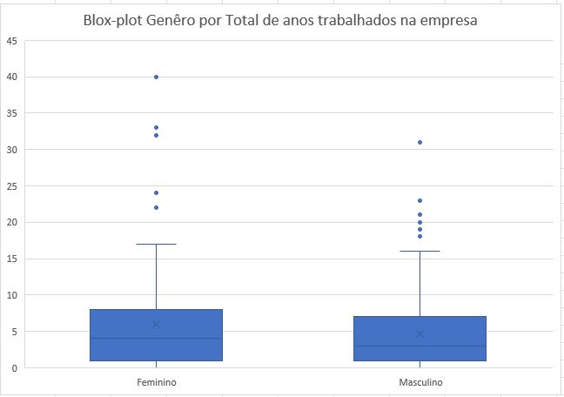
Gênero | Total de anos trabalhados na empresa
0 | 6
1 | 0
1 | 4
1 | 5
1 | 4
0 | 10
1 | 1
1 | 2
1 | 3
1 | 1
0 | 22
1 | 1
1 | 2
1 | 1
1 | 9
1 | 3
0 | 1
1 | 6
1 | 9
0 | 5
1 | 7
0 | 40
1 | 0 | Podemos anilisar um grande número de outliers, tanto para o genêro masculino quanto para o feminino
0 | 2
1 | 4
0 | 5
0 | 0
1 | 1
0 | 4
1 | 1
1 | 1
0 | 10
1 | 14
0 | 5
0 | 6
1 | 6
1 | 4
1 | 5
0 | 9
1 | 3
1 | 1
1 | 5
1 | 0
1 | 10
1 | 1
1 | 3
1 | 8
1 | 0
1 | 8
1 | 3
0 | 1
1 | 7
0 | 3
0 | 1
1 | 8
1 | 6
0 | 1
1 | 5
1 | 6
1 | 1
1 | 2
0 | 5
0 | 2
0 | 2
1 | 1
1 | 7
1 | 4
1 | 1
0 | 3
1 | 2
0 | 7
1 | 0
1 | 1
1 | 4
0 | 6
1 | 1
1 | 3
1 | 4
0 | 1
1 | 1
1 | 10
0 | 2
1 | 4
0 | 7
1 | 2
1 | 10
0 | 5
1 | 5
1 | 4
1 | 0
0 | 1
0 | 3
1 | 31
1 | 2
0 | 9
1 | 9
0 | 8
0 | 10
0 | 3
1 | 1
1 | 1
0 | 2
0 | 1
0 | 3
0 | 7
1 | 2
1 | 1
1 | 1
1 | 1
1 | 16
1 | 14
1 | 1
0 | 1
1 | 3
0 | 0
0 | 5
1 | 4
0 | 1
0 | 3
0 | 1
1 | 2
0 | 32
0 | 17
1 | 1
1 | 3
0 | 2
0 | 1
1 | 10
1 | 10
1 | 20
1 | 8
0 | 13
1 | 7
1 | 1
1 | 2
1 | 1
1 | 0
1 | 18
1 | 0
0 | 5
1 | 2
0 | 11
1 | 21
0 | 1
0 | 4
1 | 6
1 | 0
1 | 1
0 | 1
0 | 1
1 | 1
0 | 24
0 | 2
0 | 10
0 | 7
1 | 10
1 | 5
1 | 5
1 | 8
0 | 3
1 | 3
0 | 10
1 | 19
0 | 1
0 | 4
1 | 10
0 | 8
1 | 4
0 | 8
0 | 1
0 | 1
1 | 3
1 | 7
0 | 1
0 | 10
1 | 2
0 | 2
1 | 3
0 | 5
0 | 15
1 | 0
1 | 0
1 | 9
1 | 5
0 | 7
1 | 10
0 | 1
0 | 33
1 | 5
1 | 1
0 | 0
1 | 13
1 | 2
1 | 4
1 | 11
1 | 5
0 | 9
1 | 1
1 | 3
1 | 1
1 | 23
1 | 2
1 | 0
0 | 4
0 | 2
0 | 0
1 | 1
1 | 1
1 | 1
0 | 1
1 | 5
1 | 10
1 | 7
1 | 10
0 | 5
0 | 9
1 | 1
1 | 2
1 | 2
1 | 1
0 | 8
1 | 1
1 | 1
1 | 5
1 | 4
1 | 1
0 | 2
0 | 4
0 | 1
1 | 4
1 | 10
1 | 2
1 | 1
1 | 2
1 | 10
1 | 6
1 | 3

